Sheet1
دستگاه ریزش و برداشت خشک کن
ردیف | شرح | تعداد | ردیف | شرح | تعداد
1 | DVP-14SS2 Relay | 2 | 27 | مهره نمره 5 | 60
2 | Dvp-PS02 | 3 | 28 | ریل فیوز | 4متر
3 | Dvp-04DA | 2 | 29 | کابل 1.5 * 4 | 100متر
4 | Dvp-16sp11R | 2 | 30 | زنجیر انرژی با عرض داخلی 10 سانت و ارتفاع داخلی 2.5 سانتی متر و | متر9
5 | رله 24 ولت فیندر به همراه پایه | 12 | 31 | جعبه فرمان دوتایی | 2
6 | رله 24 ولت دو کنتاکت فیندر به همراه پایه | 3 | 32 | جعبه فرمان سه تایی | 2
7 | فیوز تکفاز 6 آمپر | 2 | 33 | سنسور القاییPRCM30-15DP سوکتی همراه کابل | 6
8 | فیوز سه فاز 25 آمپر | 2 | 34 | میخ پرچ نمره 5 پلاکی | 1
9 | HMI Dop-B03s211 | 2 | 35 | کابل 1*4 | 30متر
10 | درایو سه فاز 1.5 کیلووات | 8 | 36 | شاسی استارت سبز | 10
11 | ترمینال نمره 6 کلمسان | 130 | 37 | شاس STOP قرمز | 4
12 | قفل ترمینال کلمسان (براکت) | 45 | 38 | کلید STOP کله قارچی قفل شونده | 4
13 | داکت شیار دار کلمسان 60*40 | 2 شاخه | 39 | کابل 1.5*5 | 30متر
14 | ترمینال ارت نمره 6 | 10 | 40 | کنتاکتور D25 | 2
15 | سیم نمره 0.75 در دو رنگ آبی و قرمز هرکدام | 2حلقه | 41 | تابلو برق | 2
16 | میکروسوییچ اهرمی | 6 | 42 | سنسور القایی 12 میلیمتر مثبت سوکتی همراه با کابل | 3
17 | نوار فورم | 2متر | 43 | کابلشو نمره 10 | 8
18 | سیم نمره 2.5 مشکی | 2 | 44 | بست کمربندی 30 سانتیمتری | 1
19 | سر سیم 0.75 | 4 | 45 | داکت ساده نمره 40*60 | 4متر
20 | سر سیم 2.5 | 3 | 46 | جامپر برای A2 رله | 3شاخه
21 | فن 220 ولت 12*12 سانتیمتر | 2 | 47 | جعبه تقسیم 15 * 15 | 5
22 | قاب فن 12*12 سانتیمتر | 10 | 48 | سرسیم گرد رنگ آبی نمره 5-2 | 30
23 | خشاب فیوز شیشه ای ریلی (فیوز پایه کوتاه) | 2 | 49 | داکت ساده نمره 4 | 1 شاخه
24 | جامپر ترمینال نمره 6 | 1بسته | 50 | سوکت RS232 نرگی همراه با کاور | 2
25 | فیوز سه فاز 6 آمپر | 8 | 51 | ولوم 10 کیلو دوربالا (ده دور) | 2
26 | پیچ نمره 5 چهارسانتیمتر آچاری | 30 | 52 | سرولومی | 2
54 | گلند نمره 16 | 20 | 53 | کابل 1*6 | متر20
56 | لول کنترل شیوا امواج | 1 | 55 | شاسی استارت استپ دوبل | 1
58 | کلید حرارتی رنج 1 الی 1.6 | 2 | 57 | کنتاکتور D9 | 2
 |  |  | 59 | باسبار سه فاز 11 پیچ 500ولت 125 آمپر مارک RST | 1
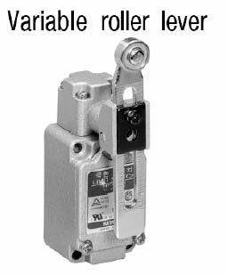
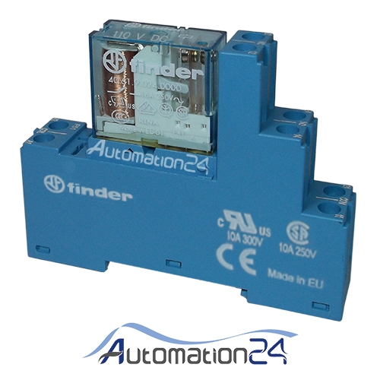

 | میکرو سوییچ اهرمی |  |  | رله 24 ولت فیندر تک کنتاکت و دوکنتاکت

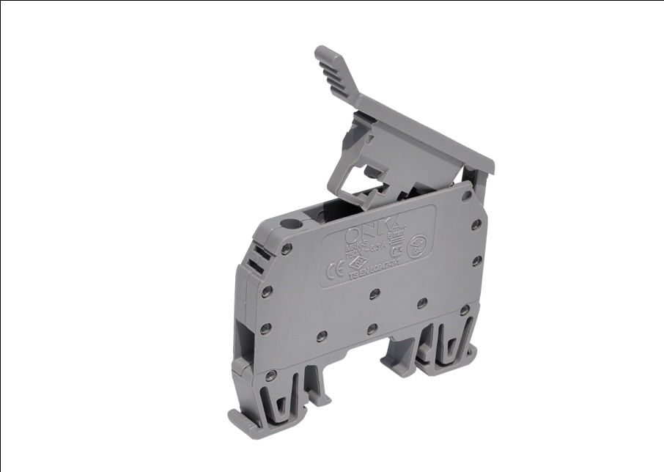
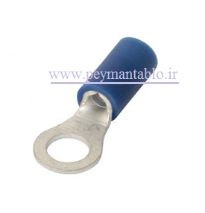

 | خشاب فیوز شیشه ای ریلی (فیوز پایه کوتاه) |  |  | سرسیم گرد رنگ آبی نمره 5-2

 | زنجیر انرژی با عرض داخلی 10 سانتی متر و ارتفاع داخلی 2.5 سانتی متر به طول 9 متر

Sheet2
 | تابلو برق ریزش و برداشت خشک کن
 |  | یک عدد

HMI
75 cm

 | 26 cm

 |  |  | 65 cm
برش روی در برای HMI
سه سوراخ روی در برای شاسی
هشت سوراخ کف تابلو جهت گلند نمره 16
برش جهت قاب فن 12*12 چهار عدد

 | تابلو برای پرس یک عدد

70cm

 | 25cm

 |  |  | 40 cm
یک سوراخ روی در برای شاسی
چهار سوراخ کف تابلو جهت گلند نمره 16

